Data Produk
Kategori | Sub Item | ItemCode | Link | Item Description | IsiCtn | Uom | Gudang | Harga Under
TAS & DOMPET | TAS KARUNG | 906B | 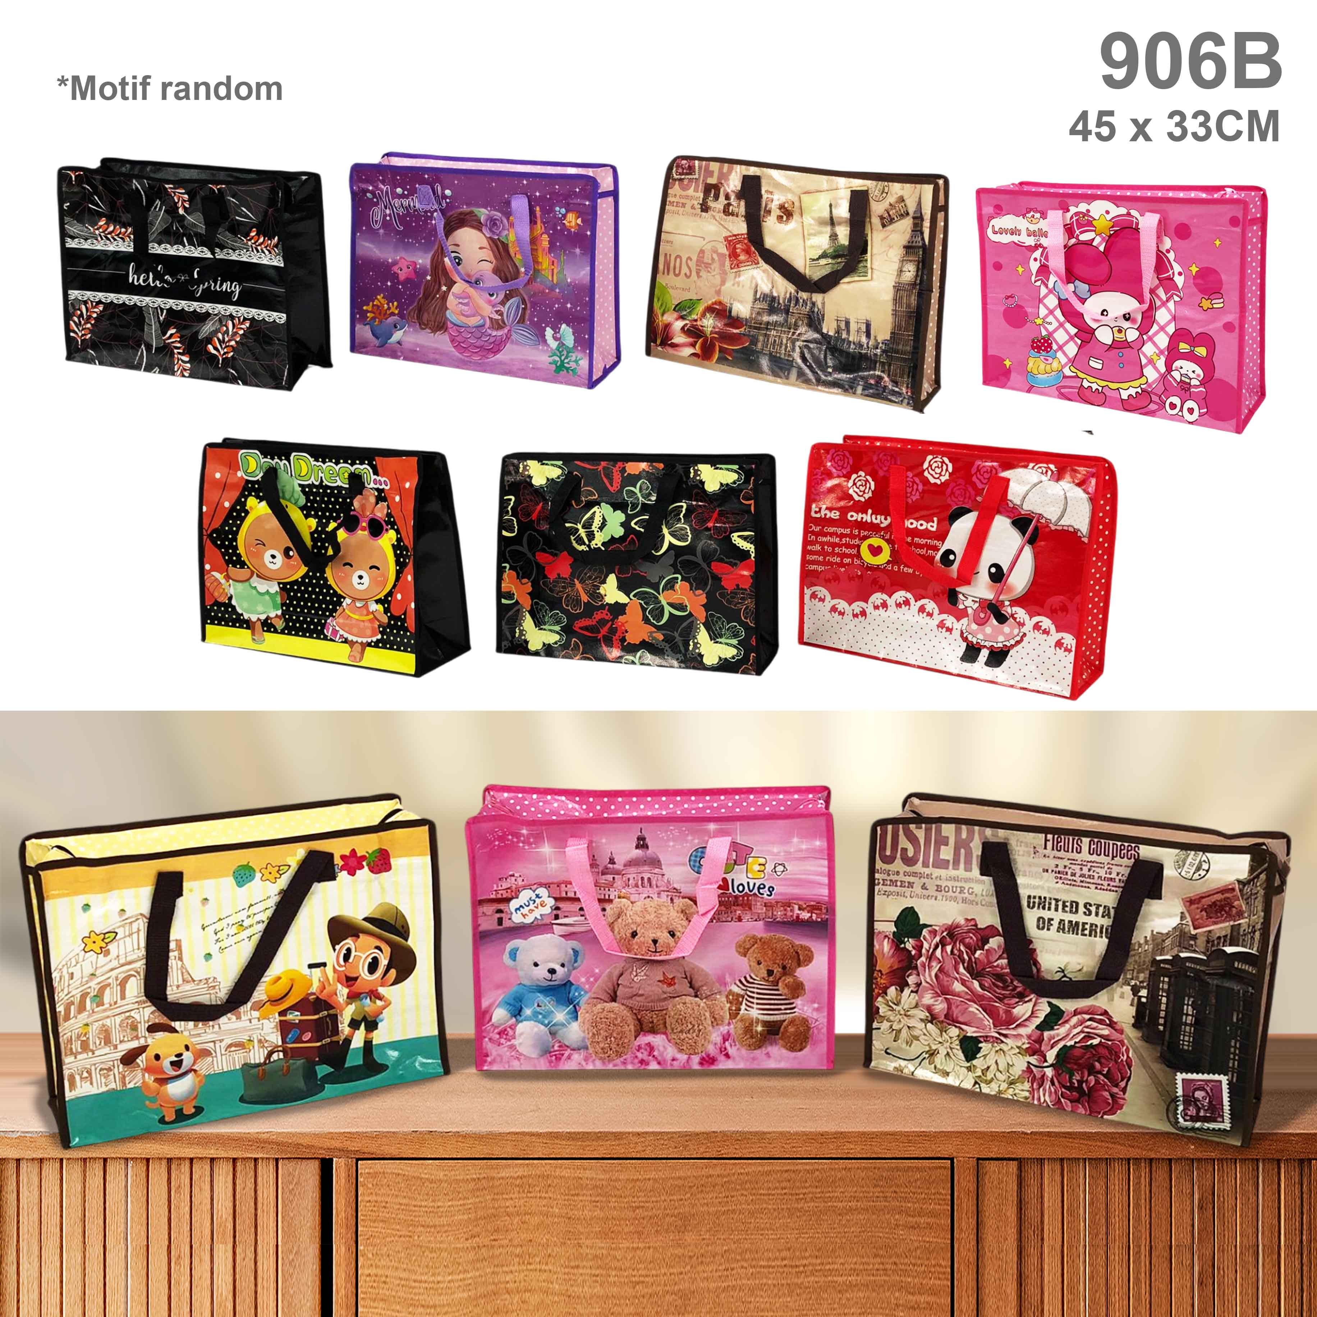 | T KARUNG UK 45x33 | 30 | LSN | 1400 | Rp 99,000
TAS & DOMPET | TAS KARUNG | 908E | 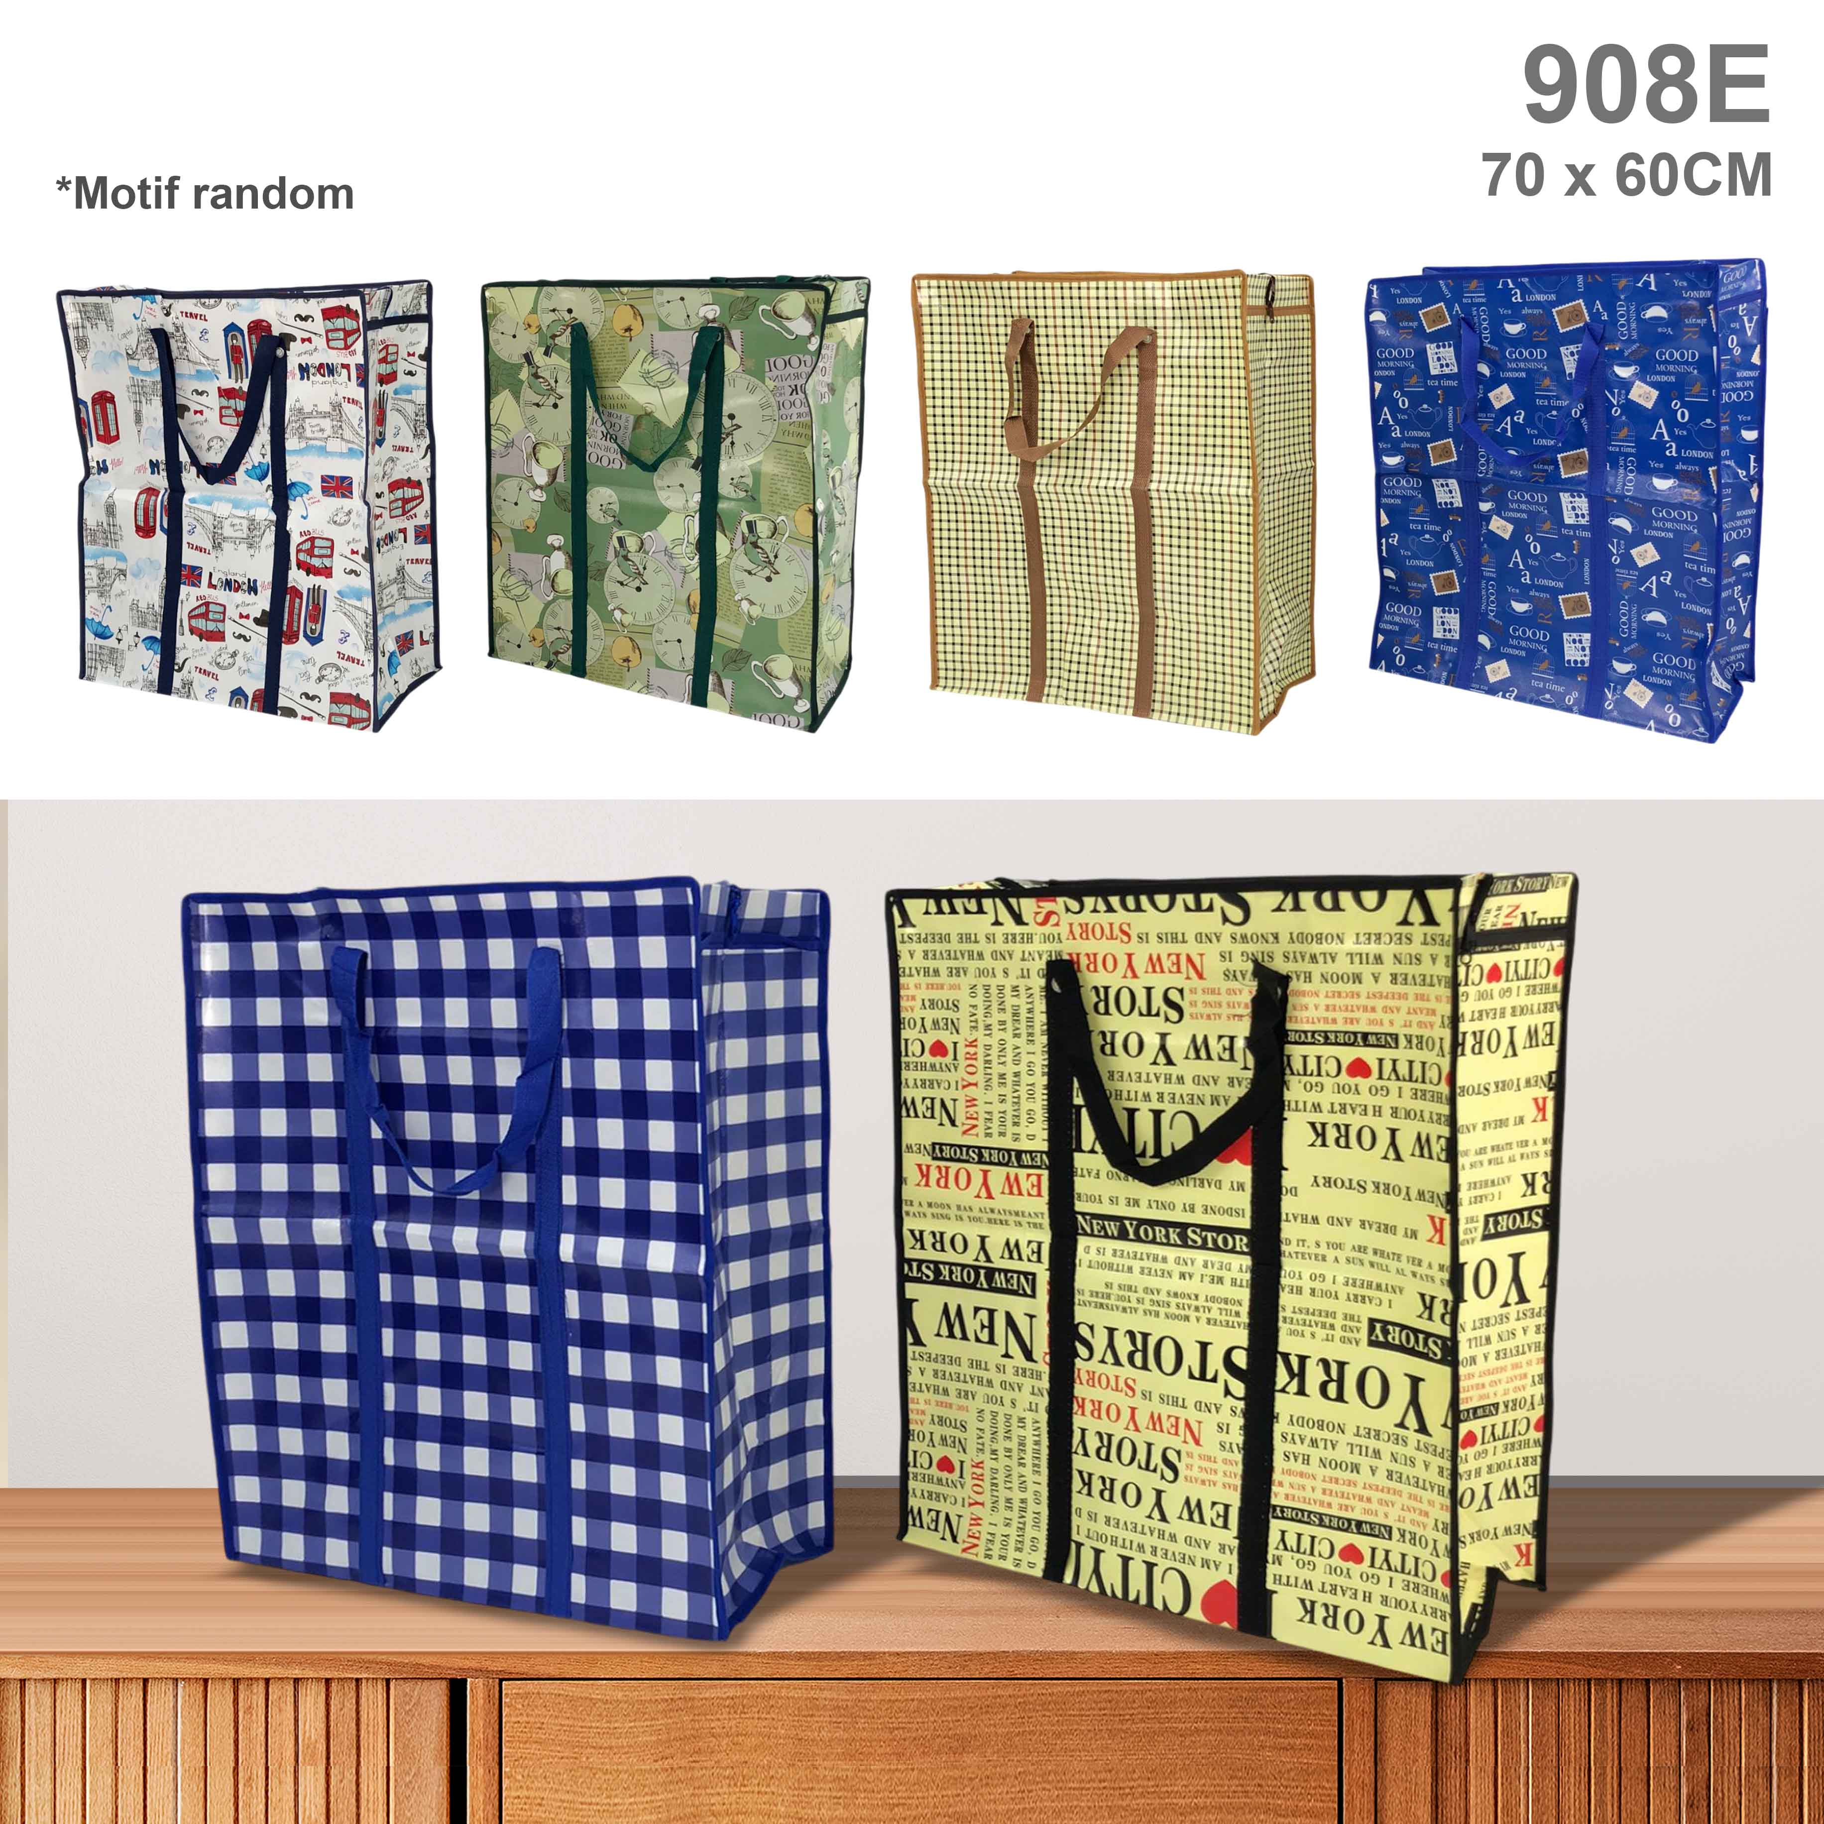 | T KARUNG UK 60x70 | 12 | LSN | 715 | Rp 237,500

